modulo_adesione_+_VALUTAZIONE
REFERENTE PROGETTO MUOVINSIEME |  |  |  | E-MAIL |  |  | telefono (plesso) |  |  |  | Il 4° foglio LE SCUOLE DELL'ASLTO4 riporta l'elenco di tutti gli Istituti Scolastici presenti sul territorio dell'aslto4, in questo ordine:
Nome Istituto | Comune | Nome Plesso | SIGLA IC | SIGLA Ordine/ Grado (IN, PR, SE) | N° plesso | Classe-Sezione | N° di alunni | N° insegnanti per classe | Nickname di classe | Anno di adesione del plesso |  |  | IC STATALI
 |  |  |  |  |  |  |  |  |  |  |  |  | SCUOLE PARITARIE INFANZIA, PRIMARIA E SECONDARIA 1 GRADO
SUGGERIMENTI IMPORTANTI, TECNICI E NON
 |  |  |  |  |  |  |  |  |  |  |  |  |  |  |  |  |  |  |  | QR CODE DEL DIARIO DELLE USCITE
 |  |  |  |  |  |  |  |  |  |  | Per comporre il nickname delle classi occorre individuare il plesso scolastico di appartenenza sul 4° foglio e riportare SIGLA IC, SIGLA ORDINE/GRADO SCOLASTICO e N° PLESSO in questa tabella. Aggiungere poi la Classe/Sezione e comporre il nickname com enell'esempio qui sotto. Completare la tabella con N° di alunni e insegnanti di classe e l'anno di adesione del plesso al progetto.
L’APP che consente di effettuare invii multipli è la seguente:

X
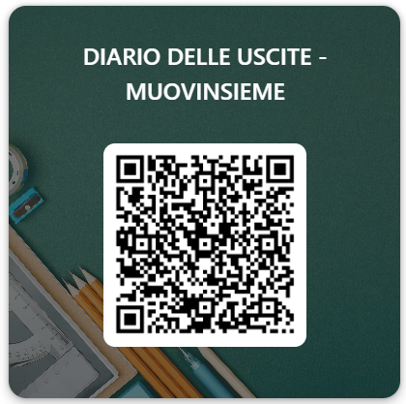


La fotocamera del cellulare non tiene in memoria il QR CODE
 |  |  |  |  |  |  |  |  |  |  |  |  | Esempio
 |  |  |  |  |  |  |  |  |  |  |  |  | SIGLA IC | SIGLA Ordine/ Grado | N° plesso | Classe-Sezione
 |  |  |  |  |  |  |  |  |  |  |  |  | AZ | IN | 1 | 1A
 |  |  |  |  |  |  |  |  |  |  |  |  | AZIN11A
Salvato in cronologia dopo la prima volta
 |  |  |  |  |  |  |  |  |  |  |  |  |  |  |  |  |  |  |  | Nickname classe:
 |  |  |  |  |  |  |  | Firma del DS:

 |  |  |  |  |  |  |  |  |  |  | Esempi di compilazione per più classi
 |  |  |  |  |  |  |  |  |  |  | l'IC AZEGLIO ha interesse a partecipare al progetto Muovinsieme. Il referente del proggetto, o la persona che è stata indicata per compilare e inviare il modulo delle iscrizioni ai progetti del catalogo, procederà a selezionare i plessi (se ve n'è più di uno) e a copiarli nel foglio relativo ai progetti interessati.

 |  |  |  |  |  |  |  |  |  |  | REFERENTE PROGETTO MUOVINSIEME |  |  |  | E-MAIL |  |  |  | telefono (plesso)
 |  |  |  |  |  |  |  |  |  |  | Nome Istituto | Comune | Nome Plesso | SIGLA | SIGLA Ordine/ Grado | N° plesso | Classe - Sezione | N° di alunni | N° insegnanti per classe | In questo esempio, vengono segnalati 2 differenti classi, appartenenti a 2 differenti plessi, per il progetto indicato
 |  |  |  |  |  |  |  |  |  |  | AZEGLIO | Albiano | Infanzia Albiano | AZ | IN | 1 | 3A | 19 | 2
 |  |  |  |  |  |  |  |  |  |  | AZEGLIO | Albiano | Primaria Albiano | AZ | PR | 2 | 2E | 21 | 1

 |  |  |  |  |  |  |  |  |  |  | REFERENTE PROGETTO MUOVINSIEME |  |  |  | E-MAIL |  |  |  | telefono (plesso)
 |  |  |  |  |  |  |  |  |  |  | Nome Istituto | Comune | Nome Plesso | SIGLA | SIGLA Ordine/ Grado | N° plesso | Classe-Sezione | Numero di alunni | Numero insegnanti per classe | Invece, in questo caso, all'interno dello stesso plesso, 3 classi diverse partecipano al progetto
 |  |  |  |  |  |  |  |  |  |  | AZEGLIO | Piverone | "L. Godone" | AZ | SE | 13 | 1A | 20 | 1
 |  |  |  |  |  |  |  |  |  |  | AZEGLIO | Piverone | "L. Godone" | AZ | SE | 13 | 1B | 19 | 1
 |  |  |  |  |  |  |  |  |  |  | AZEGLIO | Piverone | "L. Godone" | AZ | SE | 13 | 1C | 20 | 1

